关系图
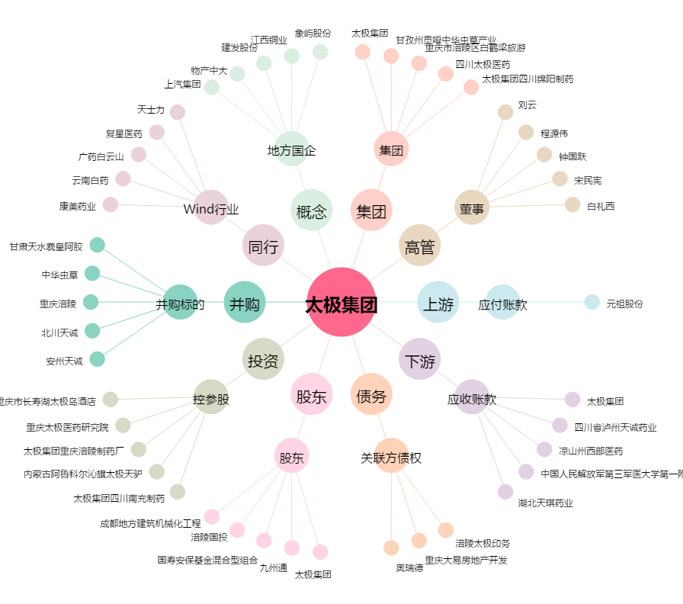
太极集团[600129.SH] - 关系概览图

